Planilla de Cotizacion
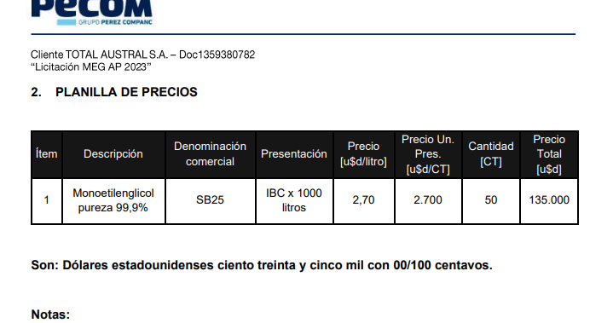
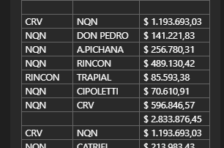
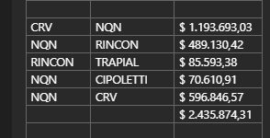
TC |  | 875 | 2024-04-29 | Ref: Cotización Divisas Venta |  |  |  |  |  |  | GE
 |  |  |  |  |  |  |  |  |  |  | 5.50%
Situación | Descripción | Denominación comercial | Costo Rep [USD/lt] ago-23 | Cantidad [Lts] | Flete [USD/Bde] | CR con flete [USD/lt] | Precio unitario | K | Costo total USD] | Venta Total [USD] | CP | CP
Total abr-24 | MEG | SB25 | 2.13 | 25,000 | 0.110 | 2.24 | 3.474 | 1.55 | 56,011 | 86,839 | 26,052 | 30.0% | 3473.5528038
Total abr-24 | MEG | SB25 | 2.13 | 25,000 | 0.110 | 2.24 | 3.22 | 1.44 | 56,011 | 80,591 | 20,148 | 25.0%
Tota- abr-24 | MEG | SB25 | 2.13 | 25,000 | 0.110 | 2.24 | 3.01 | 1.34 | 56,011 | 75,183 | 15,037 | 20.0%
Referencias
Total-ago-24 |  |  |  |  |  |  | 3.75
Total-Jul22 | MEG |  |  |  |  |  | 2.25
Total mar-23 | MEG |  |  |  |  |  | 2.70

